Tabela 1
Tablela 1: Podaci o osiguranju za period od 1. januara do 31. jula 2021. godine
Table 1: Insurance data for the period 1 January - 31 July 2021

Šifra Code | Vrste osiguranja/ Class of Insurance | Osiguranja/ Policies |  | Štete/ Claims
 |  | Broj osiguranja/ Number of Insurance | Bruto fakturisana premija/ Gross written premium GWP (€) | Broj šteta/ Number of Claims | Riješene štete/ Settled Claims
 |  |  |  |  | Broj/ Number | Iznos/ Amount (€)
01 | Osiguranje od nezgode/ Accident insurance | 19,176 | 6,428,609 | 6,952 | 6,334 | 4,524,756
02 | Zdravstveno osiguranje/ Health insurance | 15,656 | 1,779,229 | 10,183 | 8,652 | 766,642
03 | Osiguranje motornih vozila/ Motor vehicle Insurance | 9,236 | 3,633,721 | 1,923 | 1,649 | 1,890,056
04 | Osiguranje šinskih vozila/ Railway rolling stock insurance | 5 | 55,310 | 0 | 0 | 0
05 | Osiguranje vazduhoplova/ Aircraft insurance | 8 | 331,791 | 3 | 1 | 120,106
06 | Osiguranje plovnih objekata/ Vessel insurance | 27 | 232,681 | 2 | 1 | 0
07 | Osiguranje robe u prevozu/ Goods in transit insurance | 214 | 318,241 | 80 | 80 | 30,199
08 | Osiguranje imovine od požara i drugih opasnosti/ Insurance against fire and other threats to property | 7,949 | 2,380,407 | 331 | 269 | 549,210
09 | Ostala osiguranja imovine/ Other damage to property | 10,173 | 6,491,992 | 1,452 | 1,077 | 921,697
10 | Osiguranje od odgovornosti za upotrebu motornih vozila/ Motor vehicles liability insurance | 189,065 | 22,359,492 | 8,828 | 7,222 | 8,219,994
11 | Osiguranje od odgovornosti za upotrebu vazduhoplova/ Aircraft liability insurance | 21 | 681,149 | 0 | 0 | 0
12 | Osiguranje od odgovornosti za upotrebu plovihih objekata/ Vessel liability insurance | 1,990 | 227,188 | 11 | 5 | 2,275
13 | Osiguranje od opšte odgovornosti za štetu/ General liability insurance | 2,040 | 1,737,552 | 1,853 | 1,665 | 954,900
14 | Osiguranje kredita/ Credit insurance | 801 | 441,174 | 70 | 66 | 132,543
15 | Osiguranje jemstva/ Suretyship insurance | 83 | 32,527 | 19 | 17 | 14,917
16 | Osiguranje finansijskih gubitaka/ Financial loss insurance | 1,471 | 176,372 | 156 | 155 | 15,859
17 | Osiguranje troškova pravne zaštite/ Legal expense insurance | 968 | 3,522 | 1 | 0 | 0
18 | Putno osiguranje/ Travel insurance | 29,296 | 433,836 | 1,919 | 1,523 | 154,844
19 | Druge vrste neživotnih osiguranja/ Other classes of non-life insurance | 14,950 | 50,984 | 9 | 9 | 325
20 | Osiguranje života/ Life insurance | 69,949 | 9,595,821 | 1,642 | 1,448 | 5,423,881
21 | Rentno osiguranje/ Annuity insurance | 154 | 12,946 | 24 | 20 | 15,516
22 | Dopunsko osiguranje lica uz osiguranje života/ Supplementary insurance in addition to life insurance | 45,167 | 889,970 | 532 | 365 | 244,534
23 | Druge vrste životnih osiguranje/ Other classes of life insurance | 31 | 1,200 | 1 | 0 | 0
 | UKUPNO (neživotna osiguranja, vrste 01 - 19) TOTAL (non-life insurance, lines 01 -19) | 303,129 | 47,795,778 | 33,792 | 28,725 | 18,298,323
 | UKUPNO (životna osiguranja, vrste 20 - 23) TOTAL (life insurance 20 - 23) | 115,301 | 10,499,936 | 2,199 | 1,833 | 5,683,931
 | UKUPNO / TOTAL | 418,430 | 58,295,714 | 35,991 | 30,558 | 23,982,254
Izvor/Source: ANO/ISA

Grafik 1: Učešće vrsta osiguranja u ukupnoj BFP
Chart 1: Share of classes of insurance in total GWP

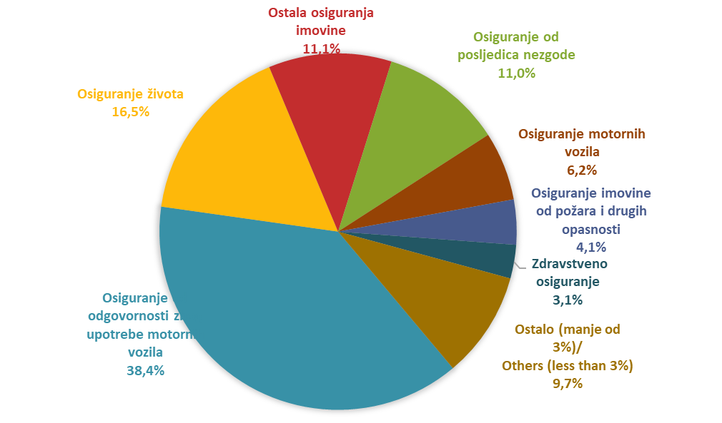

Izvor/Source: ANO/ISA

Sadržaj/Contents

